1. รวม
โครงการภายใต้เป้าหมายแผนแม่บทย่อย: 230401 ประเทศไทยมีขีดความสามารถของเทคโนโลยีฐานทั้ง 4 ด้านทัดเทียมประเทศที่ก้าวหน้าในเอเชีย

กรุณา Log in เข้าระบบ eMENSCR ก่อนดำเนินการ Click ที่ link โครงการนั้น ๆ
หมายเหตุ : หากไม่ Login จะไม่สามารถดูรายละเอียดโครงการได้
โครงการที่ปรากฎเป็นโครงการที่ผ่านการอนุมัติจากผู้บริหาร (M7) ของหน่วยงานเท่านั้น (ข้อมูล ณ เดือนมิถุนายน 2566)

ชื่อโครงการ / การดำเนินงาน | ชื่อโครงการ / การดำเนินงาน | ยุทธศาสตร์ชาติที่เกี่ยวข้องโดยตรง (ข้อความ) | ปีงบประมาณ | วันที่เริ่มต้นโครงการ | วันที่สิ้นสุดโครงการ | หน่วยงานระดับกองหรือเทียบเท่า | หน่วยงานระดับกรมหรือเทียบเท่า | หน่วยงานระดับกระทรวงหรือเทียบเท่า | ประเภทโครงการ | องค์ประกอบ | ปัจจัย |  | Ver 65
พัฒนาสมรรถนะบุคลากรด้านงานวิจัย | พัฒนาสมรรถนะบุคลากรด้านงานวิจัย | ด้านการสร้างความสามารถในการแข่งขัน | 2561 | เมษายน 2561 | พฤษภาคม 2561 | สภาบันวิจัยและพัฒนา | มหาวิทยาลัยเทคโนโลยีราชมงคลกรุงเทพ | กระทรวงการอุดมศึกษา วิทยาศาสตร์ วิจัยและนวัตกรรม |  | 230401V02 | 230401V02F1 | 230401V02F1
การประยุกต์ชุดกิจกรรมเพื่อสร้างนิสัยอุตสาหกรรมสู่การปฏิบัติ | การประยุกต์ชุดกิจกรรมเพื่อสร้างนิสัยอุตสาหกรรมสู่การปฏิบัติ | ด้านการสร้างความสามารถในการแข่งขัน | 2561 | ตุลาคม 2560 | กันยายน 2561 | คณะครุศาสตร์อุตสาหกรรม | มหาวิทยาลัยเทคโนโลยีราชมงคลธัญบุรี | กระทรวงการอุดมศึกษา วิทยาศาสตร์ วิจัยและนวัตกรรม |  | 230401V01 | 230401V01F1 | 230401V01F1
การพัฒนารูปแบบการเรียนรู้ โดยใช้เทคนิค pair programming แบบร่วมมือ ที่ส่งผลต่อผลสัมฤทธิ์ทางการเรียนของนักศึกษา ระดับปริญญาตรี | การพัฒนารูปแบบการเรียนรู้ โดยใช้เทคนิค pair programming แบบร่วมมือ ที่ส่งผลต่อผลสัมฤทธิ์ทางการเรียนของนักศึกษา ระดับปริญญาตรี | ด้านการพัฒนาและเสริมสร้างศักยภาพทรัพยากรมนุษย์ | 2561 | ตุลาคม 2560 | กันยายน 2561 | คณะครุศาสตร์อุตสาหกรรม | มหาวิทยาลัยเทคโนโลยีราชมงคลธัญบุรี | กระทรวงการอุดมศึกษา วิทยาศาสตร์ วิจัยและนวัตกรรม |  | 230401V01 | 230401V01F1 | 230401V01F1
การศึกษาความพึงพอใจของสถานประกอบการที่มีต่อนักศึกษาฝึกประสบการณ์วิชาชีพสาขาอุตสาหกรรมการผลิต คณะครุศาสตร์อุตสาหกรรม มหาวิทยาลัยเทคโนโลยีราชมงคลธัญบุรี | การศึกษาความพึงพอใจของสถานประกอบการที่มีต่อนักศึกษาฝึกประสบการณ์วิชาชีพสาขาอุตสาหกรรมการผลิต คณะครุศาสตร์อุตสาหกรรม มหาวิทยาลัยเทคโนโลยีราชมงคลธัญบุรี | ด้านการสร้างความสามารถในการแข่งขัน | 2561 | ตุลาคม 2560 | กันยายน 2561 | คณะครุศาสตร์อุตสาหกรรม | มหาวิทยาลัยเทคโนโลยีราชมงคลธัญบุรี | กระทรวงการอุดมศึกษา วิทยาศาสตร์ วิจัยและนวัตกรรม |  | 230401V01 | 230401V01F1 | 230401V01F1
โครงการประชุมวิชาการนวัตกรรมเพื่อการเรียนรู้ และสิ่งประดิษฐ์ ครั้งที่ 2 ประจำปี 2561 (The 2nd Innovation for learning and Invention 2018 (ILI 2018)) | โครงการประชุมวิชาการนวัตกรรมเพื่อการเรียนรู้ และสิ่งประดิษฐ์ ครั้งที่ 2 ประจำปี 2561 (The 2nd Innovation for learning and Invention 2018 (ILI 2018)) | ด้านการสร้างความสามารถในการแข่งขัน | 2560 | กรกฎาคม 2560 | กรกฎาคม 2561 | คณะครุศาสตร์อุตสาหกรรม | มหาวิทยาลัยเทคโนโลยีราชมงคลธัญบุรี | กระทรวงการอุดมศึกษา วิทยาศาสตร์ วิจัยและนวัตกรรม |  | 230401V01 | 230401V01F1 | 230401V01F1
Lifting and moving patients device with a weight scale | Lifting and moving patients device with a weight scale | ด้านการสร้างความสามารถในการแข่งขัน | 2561 | ตุลาคม 2560 | กันยายน 2561 | คณะครุศาสตร์อุตสาหกรรม | มหาวิทยาลัยเทคโนโลยีราชมงคลธัญบุรี | กระทรวงการอุดมศึกษา วิทยาศาสตร์ วิจัยและนวัตกรรม |  | 230401V01 | 230401V01F1 | 230401V01F1
การศึกษาอิทธิพลแก๊สคลุมการเชื่อมฟลักซ์คอร์สำหรับงานเชื่อมเหล็กกล้าโครงสร้างอาคาร | การศึกษาอิทธิพลแก๊สคลุมการเชื่อมฟลักซ์คอร์สำหรับงานเชื่อมเหล็กกล้าโครงสร้างอาคาร | ด้านการสร้างความสามารถในการแข่งขัน | 2561 | ตุลาคม 2560 | กันยายน 2561 | คณะครุศาสตร์อุตสาหกรรม | มหาวิทยาลัยเทคโนโลยีราชมงคลธัญบุรี | กระทรวงการอุดมศึกษา วิทยาศาสตร์ วิจัยและนวัตกรรม |  | 230401V01 | 230401V01F1 | 230401V01F1
โครงการพัฒนาห้องปฏิบัติการให้ได้มาตรฐาน หน่วยวิจัยแม่เหล็กไฟฟ้าประยุกต์เพื่อการพยากรณ์ และการสื่อสารชาญฉลาด | โครงการพัฒนาห้องปฏิบัติการให้ได้มาตรฐาน หน่วยวิจัยแม่เหล็กไฟฟ้าประยุกต์เพื่อการพยากรณ์ และการสื่อสารชาญฉลาด | ด้านการสร้างความสามารถในการแข่งขัน | 2561 | ตุลาคม 2560 | กันยายน 2561 | คณะครุศาสตร์อุตสาหกรรม | มหาวิทยาลัยเทคโนโลยีราชมงคลธัญบุรี | กระทรวงการอุดมศึกษา วิทยาศาสตร์ วิจัยและนวัตกรรม |  | 230401V01 | 230401V01F1 | 230401V01F1
การถ่ายทอดการทำชุดอัดก้อนวัสดุปลูกจากขุยมะพร้าว | การถ่ายทอดการทำชุดอัดก้อนวัสดุปลูกจากขุยมะพร้าว | ด้านการสร้างความสามารถในการแข่งขัน | 2560 | พฤษภาคม 2560 | พฤษภาคม 2561 | คณะครุศาสตร์อุตสาหกรรม | มหาวิทยาลัยเทคโนโลยีราชมงคลธัญบุรี | กระทรวงการอุดมศึกษา วิทยาศาสตร์ วิจัยและนวัตกรรม |  | 230401V01 | 230401V01F1 | 230401V01F1
การถ่ายทอดการทำชั้นวางของจากเศษฟางที่เหลือใช้ด้วยเทคนิคการเคลือบเรซิน | การถ่ายทอดการทำชั้นวางของจากเศษฟางที่เหลือใช้ด้วยเทคนิคการเคลือบเรซิน | ด้านการสร้างความสามารถในการแข่งขัน | 2560 | พฤษภาคม 2560 | พฤษภาคม 2561 | คณะครุศาสตร์อุตสาหกรรม | มหาวิทยาลัยเทคโนโลยีราชมงคลธัญบุรี | กระทรวงการอุดมศึกษา วิทยาศาสตร์ วิจัยและนวัตกรรม |  | 230401V01 | 230401V01F1 | 230401V01F1
โครงการปรับปรุงและพัฒนาระบบคอนโทรลอัลกอริทึมที่ใช้ในเพนดูลัมผกผัน | โครงการปรับปรุงและพัฒนาระบบคอนโทรลอัลกอริทึมที่ใช้ในเพนดูลัมผกผัน | ด้านการสร้างความสามารถในการแข่งขัน | 2561 | ตุลาคม 2560 | กันยายน 2561 | คณะครุศาสตร์อุตสาหกรรม | มหาวิทยาลัยเทคโนโลยีราชมงคลธัญบุรี | กระทรวงการอุดมศึกษา วิทยาศาสตร์ วิจัยและนวัตกรรม |  | 230401V01 | 230401V01F1 | 230401V01F1
ชุดยกและเคลื่อนย้ายผู้ป่วยแบบชั่งนำหนัก | ชุดยกและเคลื่อนย้ายผู้ป่วยแบบชั่งนำหนัก | ด้านการสร้างความสามารถในการแข่งขัน | 2561 | ตุลาคม 2560 | กันยายน 2561 | คณะครุศาสตร์อุตสาหกรรม | มหาวิทยาลัยเทคโนโลยีราชมงคลธัญบุรี | กระทรวงการอุดมศึกษา วิทยาศาสตร์ วิจัยและนวัตกรรม |  | 230401V01 | 230401V01F1 | 230401V01F1
การผลิตไบโอดีเซลจากน้ำมันปาล์มด้วยปฏิกิริยาทรานส์ เอสเทอริฟิเคชันในเครื่องปฏิกรณ์แบบจานหมุน | การผลิตไบโอดีเซลจากน้ำมันปาล์มด้วยปฏิกิริยาทรานส์ เอสเทอริฟิเคชันในเครื่องปฏิกรณ์แบบจานหมุน | ด้านการสร้างความสามารถในการแข่งขัน | 2561 | ตุลาคม 2560 | กันยายน 2561 | คณะวิศวกรรมศาสตร์ | มหาวิทยาลัยเทคโนโลยีราชมงคลธัญบุรี | กระทรวงการอุดมศึกษา วิทยาศาสตร์ วิจัยและนวัตกรรม |  | 230401V01 | 230401V01F1 | 230401V01F1
โครงการพัฒนาศูนย์ความเป็นเลิศด้านนวัตกรรมทางเคมี | โครงการพัฒนาศูนย์ความเป็นเลิศด้านนวัตกรรมทางเคมี | ด้านการสร้างความสามารถในการแข่งขัน | 2561 | ตุลาคม 2560 | กันยายน 2563 | สำนักพัฒนาบัณฑิตศึกษาและวิจัยด้านวิทยาศาสตร์และเทคโนโลยี | สำนักงานคณะกรรมการการอุดมศึกษา (สกอ.) | กระทรวงการอุดมศึกษา วิทยาศาสตร์ วิจัยและนวัตกรรม |  | 230401V01 | 230401V01F1 | 230401V01F1
โครงการพัฒนาศูนย์ควาเป็นเลิศด้านคณิตศาสตร์ | โครงการพัฒนาศูนย์ควาเป็นเลิศด้านคณิตศาสตร์ | ด้านการพัฒนาและเสริมสร้างศักยภาพทรัพยากรมนุษย์ | 2561 | ตุลาคม 2560 | กันยายน 2563 | สำนักพัฒนาบัณฑิตศึกษาและวิจัยด้านวิทยาศาสตร์และเทคโนโลยี | สำนักงานคณะกรรมการการอุดมศึกษา (สกอ.) | กระทรวงการอุดมศึกษา วิทยาศาสตร์ วิจัยและนวัตกรรม |  | 230401V01 | 230401V01F2 | 230401V01F2
โครงการพัฒนาศูนย์ความเป็นเลิศด้านฟิสิกส์ | โครงการพัฒนาศูนย์ความเป็นเลิศด้านฟิสิกส์ | ด้านการสร้างความสามารถในการแข่งขัน | 2561 | ตุลาคม 2560 | กันยายน 2563 | สำนักพัฒนาบัณฑิตศึกษาและวิจัยด้านวิทยาศาสตร์และเทคโนโลยี | สำนักงานคณะกรรมการการอุดมศึกษา (สกอ.) | กระทรวงการอุดมศึกษา วิทยาศาสตร์ วิจัยและนวัตกรรม |  | 230401V02 | 230401V02F1 | 230401V02F1
การประชุมวิชาการมหาวิทยาลัยเทคโนโลยีราชมงคล ครั้งที่ 10 และการประชุมนานาชาติมหาวิทยาลัยเทคโนโลยีราชมงคล ครั้งที่ 9 | การประชุมวิชาการมหาวิทยาลัยเทคโนโลยีราชมงคล ครั้งที่ 10 และการประชุมนานาชาติมหาวิทยาลัยเทคโนโลยีราชมงคล ครั้งที่ 9 | ด้านการสร้างความสามารถในการแข่งขัน | 2561 | สิงหาคม 2561 | สิงหาคม 2561 | สภาบันวิจัยและพัฒนา | มหาวิทยาลัยเทคโนโลยีราชมงคลกรุงเทพ | กระทรวงการอุดมศึกษา วิทยาศาสตร์ วิจัยและนวัตกรรม |  | 230401V04 | 230401V04F4 | 230401V04F4
4.2.1 การดำเนินโครงการพัฒนาองค์ความรู้ด้านการบริหารงานก่อสร้าง การบริหารโครงการ และการจัดซื้อจัดจ้าง กิจกรรม 3. งานระบบรถไฟฟ้า (ฝรฟ.) | 4.2.1 การดำเนินโครงการพัฒนาองค์ความรู้ด้านการบริหารงานก่อสร้าง การบริหารโครงการ และการจัดซื้อจัดจ้าง กิจกรรม 3. งานระบบรถไฟฟ้า (ฝรฟ.) | ด้านการสร้างความสามารถในการแข่งขัน | 2560 | เมษายน 2560 | กันยายน 2565 | ฝ่ายระบบรถไฟฟ้า | การรถไฟฟ้าขนส่งมวลชนแห่งประเทศไทย | กระทรวงคมนาคม |  | 230401V01 | 230401V01F1 | 230401V01F1
แผนงานวิจัยบูรณาการพัฒนาห้องปฏิบัติการวิจัยนวัตกรรมอาหาร มหาวิทยาลัยราชภัฏธนบุรี สมุทรปราการ | แผนงานวิจัยบูรณาการพัฒนาห้องปฏิบัติการวิจัยนวัตกรรมอาหาร มหาวิทยาลัยราชภัฏธนบุรี สมุทรปราการ | ด้านการสร้างความสามารถในการแข่งขัน | 2561 | ตุลาคม 2560 | ตุลาคม 2561 | สถาบันวิจัยและพัฒนา | มหาวิทยาลัยราชภัฏธนบุรี | กระทรวงการอุดมศึกษา วิทยาศาสตร์ วิจัยและนวัตกรรม |  | F00 | F00F0 | F00F0
4.2.1 โครงการพัฒนาองค์ความรู้ด้านการบริหารงานก่อสร้าง และการบริหารโครงการ | 4.2.1 โครงการพัฒนาองค์ความรู้ด้านการบริหารงานก่อสร้าง และการบริหารโครงการ | ด้านการสร้างความสามารถในการแข่งขัน | 2561 | พฤศจิกายน 2560 | กันยายน 2565 | ฝ่ายบริหารงานก่อสร้าง 1 | การรถไฟฟ้าขนส่งมวลชนแห่งประเทศไทย | กระทรวงคมนาคม |  | 230401V01 | 230401V01F1 | 230401V01F1
โครงการวิจัย Smart Kratib: กระติ๊บอัจฉริยะสำหรับการควบคุมปริมาณการบริโภคคาร์โบไฮเดรตจากข้าว | โครงการวิจัย Smart Kratib: กระติ๊บอัจฉริยะสำหรับการควบคุมปริมาณการบริโภคคาร์โบไฮเดรตจากข้าว | ด้านการสร้างความสามารถในการแข่งขัน | 2561 | ธันวาคม 2560 | มิถุนายน 2561 | สถาบันวิศวกรรมชีวการแพทย์ | มหาวิทยาลัยเชียงใหม่ | กระทรวงการอุดมศึกษา วิทยาศาสตร์ วิจัยและนวัตกรรม |  | 230401V01 | 230401V01F1 | 230401V01F1
โครงการศึกษาวิจัยและพัฒนาโปรแกรมคอมพิวเตอร์สำหรับการรู้จำป้ายทะเบียนรถยนต์ (License Plate Recognition System) | โครงการศึกษาวิจัยและพัฒนาโปรแกรมคอมพิวเตอร์สำหรับการรู้จำป้ายทะเบียนรถยนต์ (License Plate Recognition System) | ด้านการสร้างความสามารถในการแข่งขัน | 2561 | พฤศจิกายน 2560 | มีนาคม 2561 | สถาบันวิศวกรรมชีวการแพทย์ | มหาวิทยาลัยเชียงใหม่ | กระทรวงการอุดมศึกษา วิทยาศาสตร์ วิจัยและนวัตกรรม |  | 230401V01 | 230401V01F1 | 230401V01F1
โครงการพัฒนาบ้านอัจฉริยะเพื่อผู้สูงอายุในยุค Thailand 4.0 (Thailand 4.0 Smart Home for Aging) | โครงการพัฒนาบ้านอัจฉริยะเพื่อผู้สูงอายุในยุค Thailand 4.0 (Thailand 4.0 Smart Home for Aging) | ด้านการสร้างความสามารถในการแข่งขัน | 2561 | กุมภาพันธ์ 2561 | กันยายน 2561 | สถาบันวิศวกรรมชีวการแพทย์ | มหาวิทยาลัยเชียงใหม่ | กระทรวงการอุดมศึกษา วิทยาศาสตร์ วิจัยและนวัตกรรม |  | 230401V01 | 230401V01F1 | 230401V01F1
โครงการระบบ Machine Learning ต้นแบบสำหรับ Digital Power Plant (Machine Learning System Prototype for Digital Power Plant) | โครงการระบบ Machine Learning ต้นแบบสำหรับ Digital Power Plant (Machine Learning System Prototype for Digital Power Plant) | ด้านการสร้างความสามารถในการแข่งขัน | 2561 | สิงหาคม 2561 | กรกฎาคม 2562 | สถาบันวิศวกรรมชีวการแพทย์ | มหาวิทยาลัยเชียงใหม่ | กระทรวงการอุดมศึกษา วิทยาศาสตร์ วิจัยและนวัตกรรม |  | 230401V01 | 230401V01F1 | 230401V01F1
...

3. pivot vc
...
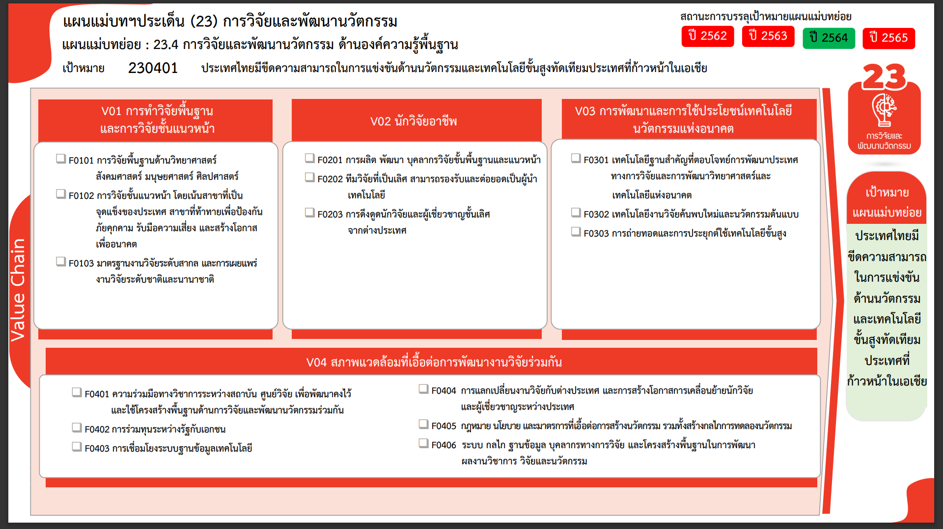
รวมทั้งสิ้น 515 โครงการ
223 โครงการ
41 โครงการ
83 โครงการ
38 โครงการ
2 โครงการ
21 โครงการ
9 โครงการ
18 โครงการ
3 โครงการ
38 โครงการ
1 โครงการ
3 โครงการ
12 โครงการ
0 โครงการ
23 โครงการ
2563 | 2564 | 2565 | 2566 | รวมจำนวนโครงการทั้งหมด
63 | 72 | 144 | 4 | 347
54 | 44 | 78 |  | 223
4 | 13 | 13 | 4 | 41
5 | 15 | 53 |  | 83
18 | 7 | 20 | 2 | 61
12 | 6 | 15 |  | 38
 |  | 2 |  | 2
6 | 1 | 3 | 2 | 21
2 | 4 | 12 | 7 | 30
 |  | 5 | 4 | 9
2 | 4 | 4 | 3 | 18
 |  | 3 |  | 3
10 | 21 | 38 | 3 | 77
4 | 5 | 27 | 1 | 38
 |  | 1 |  | 1
1 | 1 | 1 |  | 3
4 | 3 | 1 |  | 12
1 | 12 | 8 | 2 | 23
 |  |  |  | 2
 |  |  |  | 2
93 | 104 | 214 | 16 | 517

โครงการที่ไม่สอดคล้องกับองค์ประกอบและปัจจัยใดของเป้าหมายแผนแม่บทย่อย
จำนวน 2 โครงการ

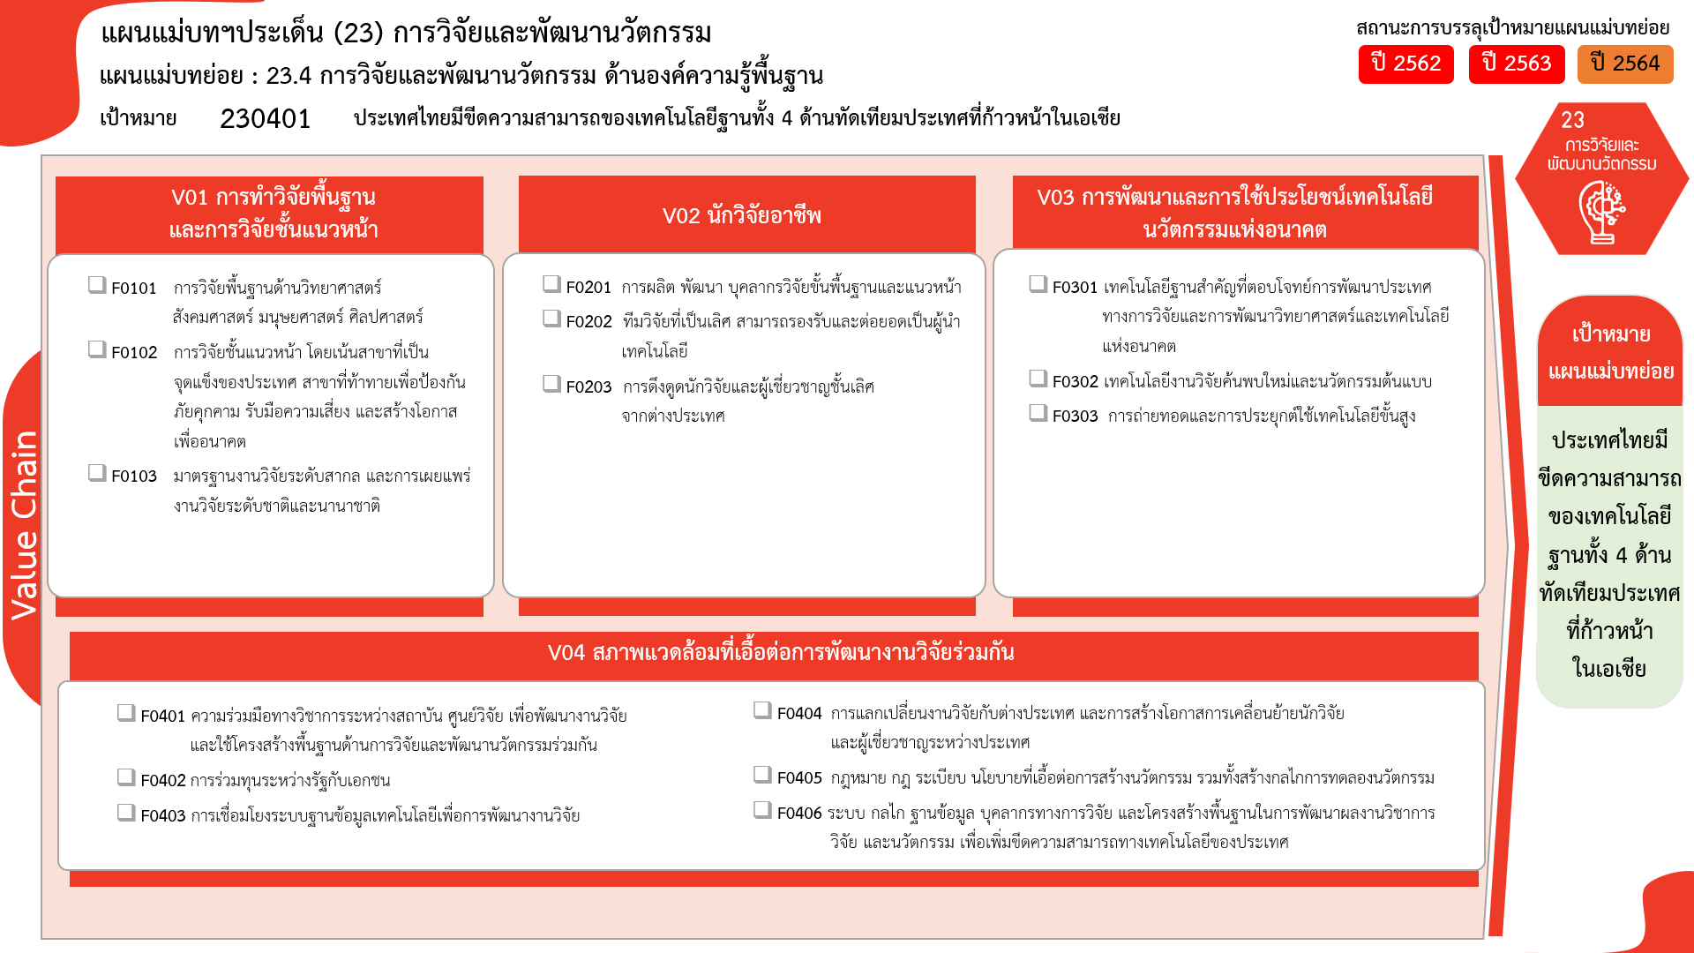
223 โครงการ
41 โครงการ
83 โครงการ
38 โครงการ
18 โครงการ
12 โครงการ
1 โครงการ
3 โครงการ
38 โครงการ
21 โครงการ
2 โครงการ
รวมทั้งสิ้น 515 โครงการ
23 โครงการ
0 โครงการ
3 โครงการ
9 โครงการ

